概要
目標角度と現在角度の推移
項目 | 値
生成日時 | 2026-09-22 00:16:10
記録点数 | 838
記録時間 [s] | 83.79
最終目標角度 [deg] | 90
最終指令角度 [deg] | 0
最終現在角度 [deg] | 0
最終角度誤差 [deg] | 0
最大追従誤差 [deg] | 0
最終状態 | ERROR

把持点（生値） | 最小法線力 [N] | 平均法線力 [N] | 最大法線力 [N]
AMIR1 左指 | 1.8566105851E-11 | 3.2739876639 | 24.591024846
AMIR1 右指 | 2.3353712182E-11 | 3.1619756242 | 24.7947408
AMIR2 左指 | 1.7093225198E-11 | 3.3641374803 | 24.566325725
AMIR2 右指 | 2.3381796069E-11 | 3.2317370622 | 24.766887938

把持点（把持直後=0補正） | 最小変動 [N] | 平均変動 [N] | 最大変動 [N]
AMIR1 左指 | 0.004725114487 | 1.5154519581 | 17.59930748
AMIR1 右指 | 0.0065047254603 | 1.4529548564 | 16.458880998
AMIR2 左指 | 0.04593927872 | 2.4860460788 | 17.645050453
AMIR2 右指 | 0.031853567947 | 2.3169717234 | 16.462440115

把持点の法線力推移（表示用平滑値）
物体重心位置 | 初期値 [m] | 最終値 [m] | 変位 [m]
X | -4.8304295193E-22 | 0.071059086849 | 0.071059086849
Y | -1.2219049697E-20 | -0.0012737076962 | -0.0012737076962

把持直後基準の法線力変動

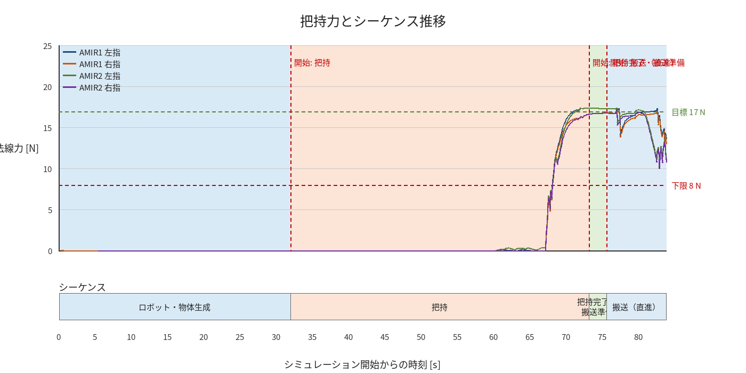

物体姿勢 XYZ（Roll・Pitch・Yaw）

物体重心位置のX-Y軌跡（Zは除外）

